상품제안서
클립펜 네온 (중성 젤펜 0.7) | 상품코드: F23063

 |  |  |  |  |  |  | 02-412-0044 | www.easy1.co.kr
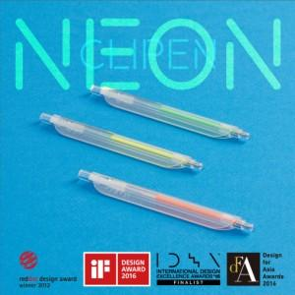 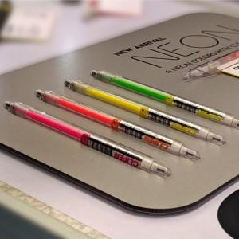 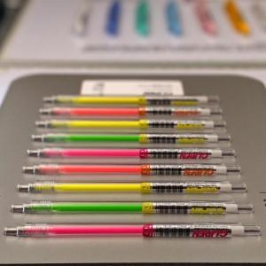

【상세/제작정보】 | 1,4도 5cm이하 인쇄 - 600원 1,4도 뒷면 전체인쇄(10cm) 인쇄 - 1.000원 opp포장 - 200원 *100개 단위 색상 믹스 가능합니다 * 배송료 1박스 (1000개기준) - 10.000원 디자인 시안확정 후 7-10일 소요 / 출고후 2-3일 소요

【인쇄/포장옵션】 | 풀칼라, 5cm이상 풀칼라 / OPP(비닐)

【공급단가】 | 수량 | 100~ | 300~ | 500~ | 1,000~ | 3,000~
*VAT별도 | 단가 | 2,120원 | 2,090원 | 2,040원 | 1,980원 | 1,950원

【상품 URL】 | https://dev.easy1.co.kr:443/src/goods_detail.php?gdno=23063

